wykresy PL_UE 34_18
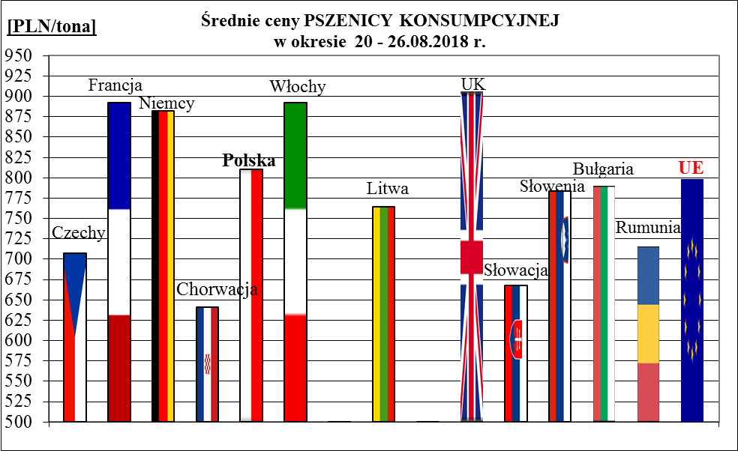
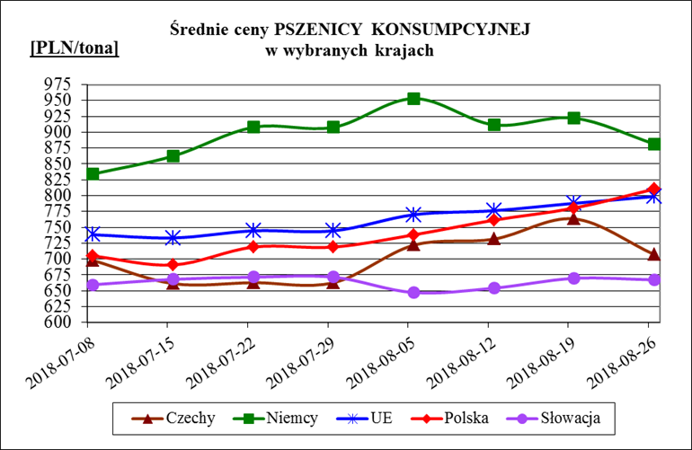
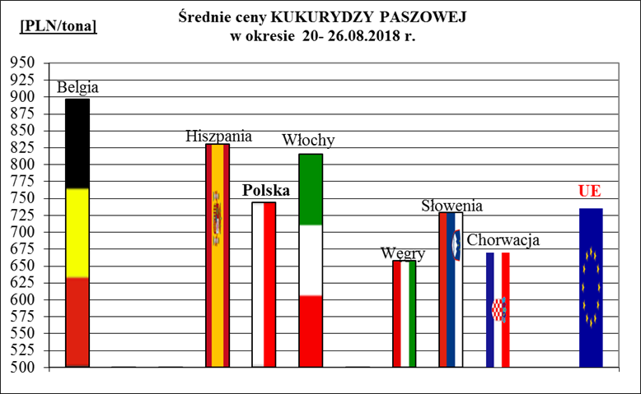
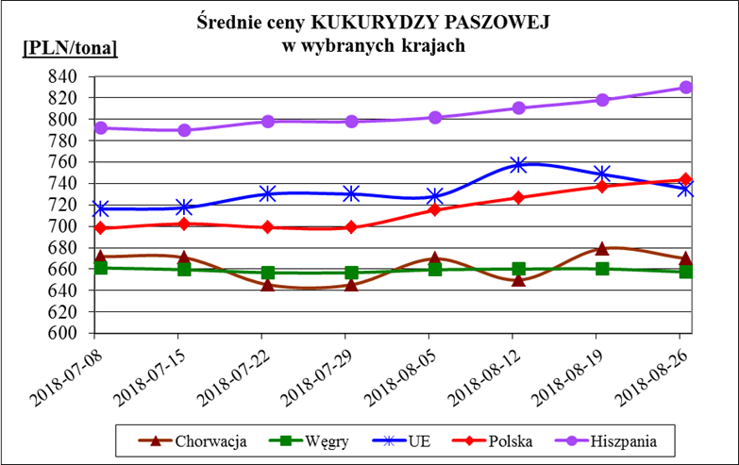
Porównanie średnich cen ziarna w Polsce i w UE za okres: | 20 - 26 sierpnia 2018r.

